注意
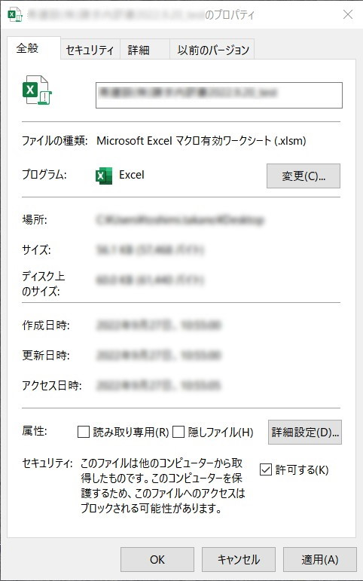
2022年8月頃より、マクロが入っているファイルを開くと次のようなメッセージが表示され、
印刷ボタンが機能しなくりました。
【対応策】
下記の設定をしていただくと印刷ボタンが使えるようになります。
①ダウンロードしたファイルを右クリックしてプロパティを選択します。
②全般タブ内にある[セキュリティ]の[許可する]にチェックを
入れて[OK]ボタンをクリックしてから、ファイルを開くと
「セキュリティリスク・・・」のメッセージは表示されず、
印刷ボタンが使えるようになります。

【入力例】
 |  |  |  |  | 2019-03-31
請 求 内 訳 書
クリーム色部分が、入力できる箇所です。
内訳書作成方法
①請求内訳書クリーム色部分ご入力ください。
消費税及び合計は請求書に記入欄がございますので、
入力不要です。
②印刷範囲の設定
印刷範囲指定をするクリーム色黒枠にページ数を入力ください。
③請求内訳書印刷ボタンを押下ください。
押下すると範囲指定したページまで請求内訳書が印刷されます。
（出力帳票ワークシートは使用しません）
工事名 | 工事名を入力してください。 |  | 会社名 | 会社名を入力してください。 （会社印押印 可 ）

 |  |  | 印刷範囲
 |  |  | 1 ～ | 3 ページまで
 |  |  | 請求合計 | 1,273,860 |  | 円

月日 | 品名及び工事内容 | 単位 | 数量 | 単価 | 金額 | 備考
3/31 | コンクリート打設 | ｍ3 | 92.386 | 10,000 | 923,860
3/31 | セメント | 袋 | 50 | 5,000 | 250,000
3/31 | カルバート設置 | 箇所 | 1 | 100,000 | 100,000

入力帳票
 |  |  |  |  | 年 月 日
請 求 内 訳 書
クリーム色部分が、入力できる箇所です。
内訳書作成方法
①請求内訳書クリーム色部分ご入力ください。
消費税及び合計は請求書に記入欄がございますので、
入力不要です。
②印刷範囲の設定
印刷範囲指定をするクリーム色黒枠にページ数を入力ください。
③請求内訳書印刷ボタンを押下ください。
押下すると範囲指定したページまで請求内訳書が印刷されます。
（出力帳票ワークシートは使用しません）
工事名 |  |  | 会社名

 |  |  | 印刷範囲
 |  |  | 1 ～
 |  |  | 請求合計 | 0 |  | 円

月日 | 品名及び工事内容 | 単位 | 数量 | 単価 | 金額 | 備考

